Project_Summary
Note: Summary with cross-sheet formulas.
ProjectID | ActualsUSD | BudgetUSD | VarianceUSD
PRJ-00001 | $611,112.00 | $4,623,900.61 | $4,012,788.61
PRJ-00002 | $607,365.43 | $10,208,765.14 | $9,601,399.71
PRJ-00003 | $690,241.07 | $4,316,440.32 | $3,626,199.25
PRJ-00004 | $604,142.54 | $4,124,265.24 | $3,520,122.70
PRJ-00005 | $556,144.62 | $5,691,265.01 | $5,135,120.39
PRJ-00006 | $592,455.23 | $6,928,200.33 | $6,335,745.10
PRJ-00007 | $604,733.59 | $5,345,724.06 | $4,740,990.47
PRJ-00008 | $667,667.66 | $9,480,955.47 | $8,813,287.81
PRJ-00009 | $579,554.89 | $9,186,731.98 | $8,607,177.09
PRJ-00010 | $570,917.14 | $7,135,671.66 | $6,564,754.52
PRJ-00011 | $573,031.16 | $7,579,962.87 | $7,006,931.71
PRJ-00012 | $591,464.46 | $9,981,835.17 | $9,390,370.71
PRJ-00013 | $548,727.27 | $10,244,788.10 | $9,696,060.83
PRJ-00014 | $624,318.47 | $6,448,604.13 | $5,824,285.66
PRJ-00015 | $712,273.07 | $6,203,372.42 | $5,491,099.35
PRJ-00016 | $574,623.73 | $4,001,064.29 | $3,426,440.56
PRJ-00017 | $657,121.63 | $9,717,203.18 | $9,060,081.55
PRJ-00018 | $566,149.79 | $8,326,189.97 | $7,760,040.18
PRJ-00019 | $623,655.25 | $5,972,888.19 | $5,349,232.94
PRJ-00020 | $562,639.01 | $6,999,671.41 | $6,437,032.40
PRJ-00021 | $531,022.48 | $6,615,074.06 | $6,084,051.58
PRJ-00022 | $480,916.91 | $5,448,122.06 | $4,967,205.15
PRJ-00023 | $623,896.54 | $9,739,005.98 | $9,115,109.44
PRJ-00024 | $645,661.62 | $11,532,276.48 | $10,886,614.86
PRJ-00025 | $674,140.50 | $9,129,436.17 | $8,455,295.67
PRJ-00026 | $635,815.67 | $3,976,409.93 | $3,340,594.26 | Constr_image_001 – Actuals by project (first 60).
PRJ-00027 | $526,332.73 | $10,572,365.62 | $10,046,032.89
PRJ-00028 | $602,324.40 | $7,645,748.88 | $7,043,424.48
PRJ-00029 | $756,782.39 | $7,011,038.34 | $6,254,255.95
PRJ-00030 | $685,407.52 | $12,161,598.09 | $11,476,190.57
PRJ-00031 | $665,880.66 | $884,611.02 | $218,730.36
PRJ-00032 | $558,916.84 | $7,295,789.58 | $6,736,872.74
PRJ-00033 | $657,599.74 | $1,633,621.03 | $976,021.29
PRJ-00034 | $619,201.55 | $8,902,952.49 | $8,283,750.94
PRJ-00035 | $632,737.97 | $10,783,565.16 | $10,150,827.19
PRJ-00036 | $615,665.43 | $7,330,740.43 | $6,715,075.00
PRJ-00037 | $657,382.57 | $7,406,661.48 | $6,749,278.91
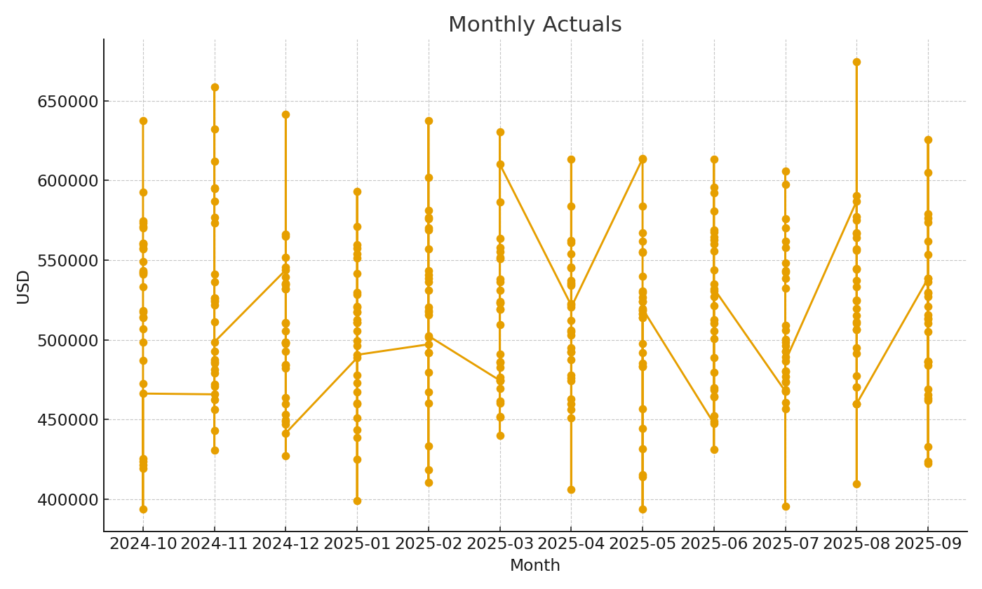
PRJ-00038 | $678,748.38 | $902,074.50 | $223,326.12
PRJ-00039 | $636,741.71 | $9,992,501.72 | $9,355,760.01
PRJ-00040 | $585,933.77 | $10,105,669.26 | $9,519,735.49
PRJ-00041 | $599,797.49 | $4,418,976.76 | $3,819,179.27
PRJ-00042 | $632,445.15 | $7,715,999.45 | $7,083,554.30
PRJ-00043 | $568,673.84 | $9,537,950.46 | $8,969,276.62
PRJ-00044 | $654,120.72 | $11,971,394.59 | $11,317,273.87
PRJ-00045 | $762,572.10 | $9,462,325.94 | $8,699,753.84 | Constr_image_002 – Monthly actuals trend.
PRJ-00046 | $498,160.45 | $8,397,620.03 | $7,899,459.58
PRJ-00047 | $677,688.97 | $9,584,244.19 | $8,906,555.22
PRJ-00048 | $547,375.70 | $6,526,169.46 | $5,978,793.76
PRJ-00049 | $540,873.03 | $10,611,761.75 | $10,070,888.72
PRJ-00050 | $559,902.44 | $6,254,767.45 | $5,694,865.01
PRJ-00051 | $614,401.56 | $6,942,431.48 | $6,328,029.92
PRJ-00052 | $713,653.14 | $8,771,660.92 | $8,058,007.78
PRJ-00053 | $529,797.30 | $10,361,947.88 | $9,832,150.58
PRJ-00054 | $591,210.97 | $7,270,121.15 | $6,678,910.18
PRJ-00055 | $640,875.89 | $3,703,203.16 | $3,062,327.27
PRJ-00056 | $631,557.33 | $2,977,035.66 | $2,345,478.33
PRJ-00057 | $558,335.61 | $11,575,310.45 | $11,016,974.84
PRJ-00058 | $607,254.10 | $6,173,941.01 | $5,566,686.91
PRJ-00059 | $624,033.99 | $11,358,436.88 | $10,734,402.89
PRJ-00060 | $550,297.82 | $7,728,915.54 | $7,178,617.72

